상품제안서
친환경 제로웨이스트 주방4종 선물세트 | 상품코드: S37481

 |  |  |  |  |  |  | 02-713-8555 | www.synergygift.co.kr
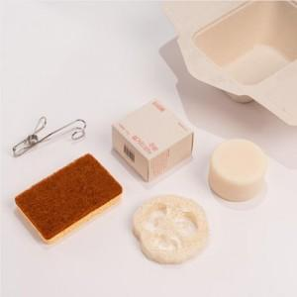

【상세/제작정보】

【인쇄/포장옵션】 | 실크, 스티커 / 쇼핑백

【공급단가】 | 수량 | 50~ | 100~ | 500~ | 1,000~ | 2,000~
*VAT별도 | 단가 | 12,150원 | 11,700원 | 11,250원 | 10,800원 | 10,530원

【상품 URL】 | https://www.synergygift.co.kr:443/src/goods_detail.php?gdno=37481

